상품제안서
(정품)라미스튜디오볼펜265(라미공식인증대리점) | 상품코드: F32267

 |  |  |  |  |  |  | 02-412-0044 | www.easy1.co.kr
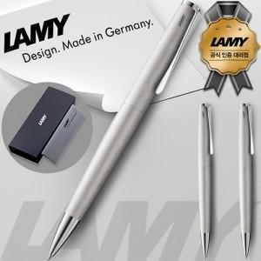

【상세/제작정보】

【인쇄/포장옵션】 | 레이저 / 포장지포장

【공급단가】 | 수량 | 20~ | 50~ | 100~ | 300~ | 500~
*VAT별도 | 단가 | 60,090원 | 59,090원 | 57,590원 | 56,590원 | 55,080원

【상품 URL】 | https://dev.easy1.co.kr:443/src/goods_detail.php?gdno=32267

